Feuil1

 | Nom | Materiel | routeurs | firewall | borne Wifi |  | adresse MAC
Couche 1 |  Application | 

Couche 2 | 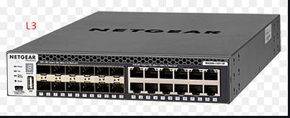 Presentation
 |  |  |  |  |  |  | Switch

Couche 3 | Session

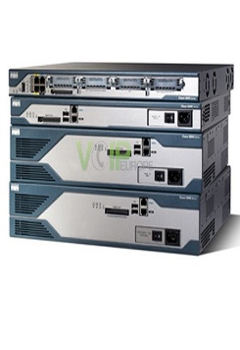
 |  |  | Multilayer switch
Couche 4 | Transport
 |  |  |  |  |  | RJ45 |  | fibre optique

Couche 5 | Network

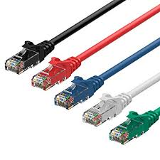
Couche 6 | Data link

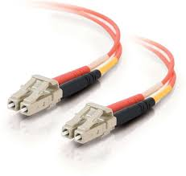
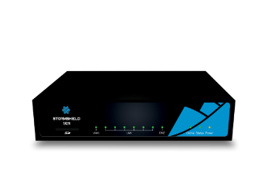
Couche 7 | Physical

